상품제안서
자유모양 도무송 패브릭스티커 A4사이즈 | 상품코드: S30915

 |  |  |  |  |  |  | 02-713-8555 | www.synergygift.co.kr
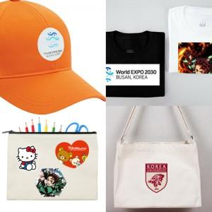

【상세/제작정보】 | <p>​<span id="husky_bookmark_end_1710748589770"></span>&nbsp;</p>

【인쇄/포장옵션】 | / 포장불가능

【공급단가】 | 수량 | 50~ | 100~ | 500~ | 1,000~ | 2,000~
*VAT별도 | 단가 | 11,070원 | 8,840원 | 6,250원 | 5,400원 | 5,260원

【상품 URL】 | https://www.synergygift.co.kr:443/src/goods_detail.php?gdno=30915

